Defect 1
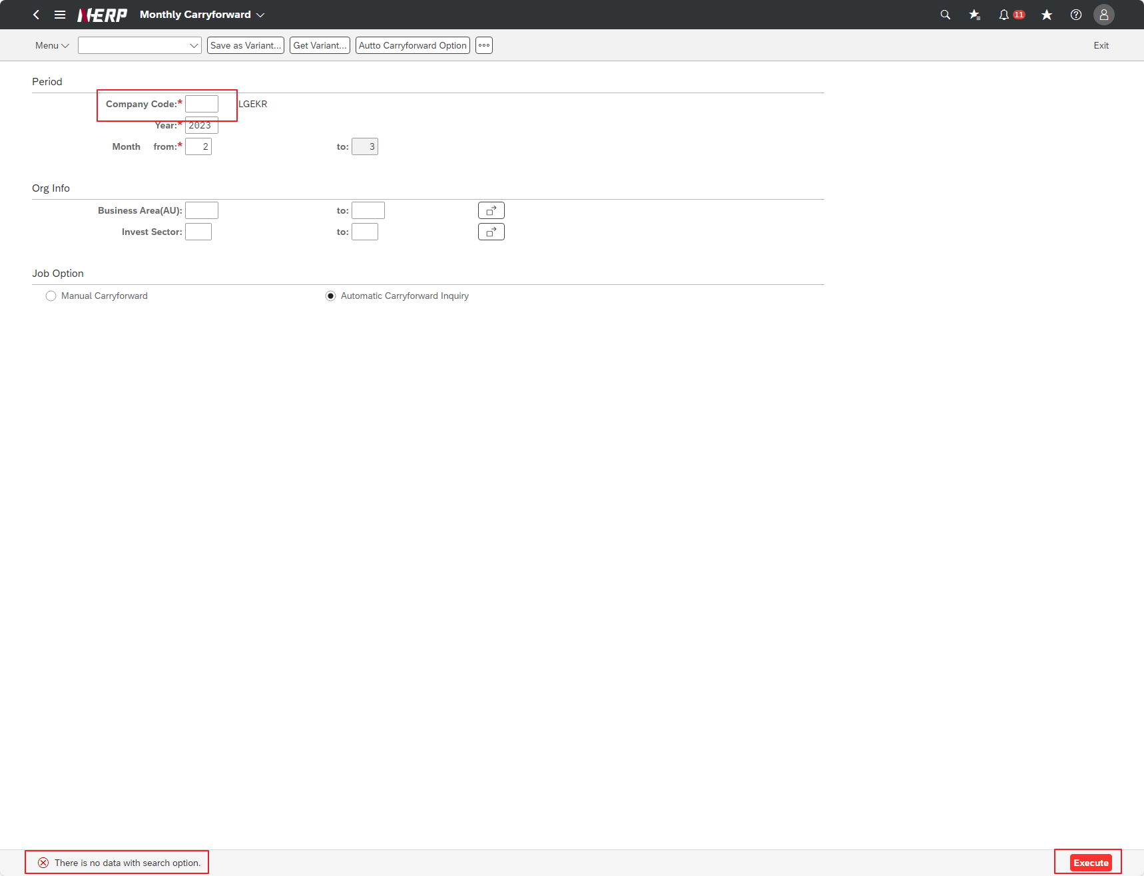
Case 1 : | UI/UX: Missing required validation for Company Code

Defect 2
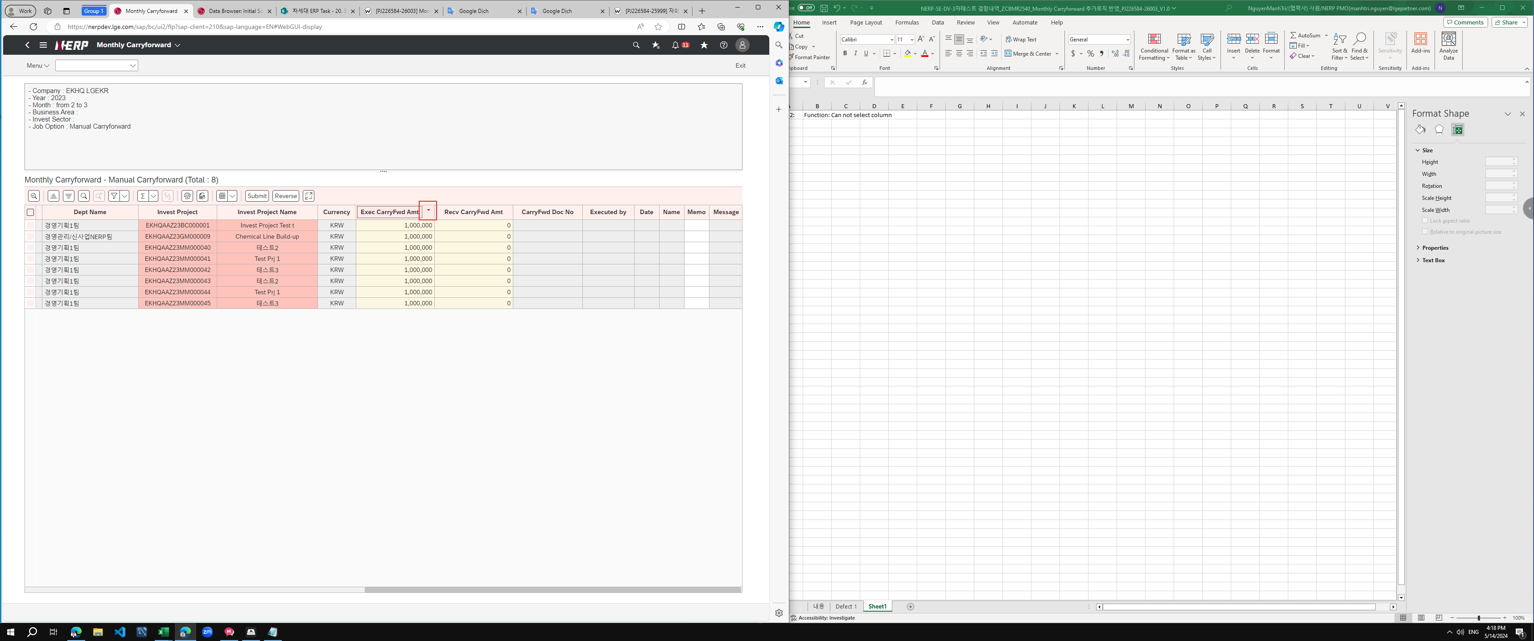
Case 2: | Function: Can not select column

When select column the sorting feature is auto triggered

Sheet2
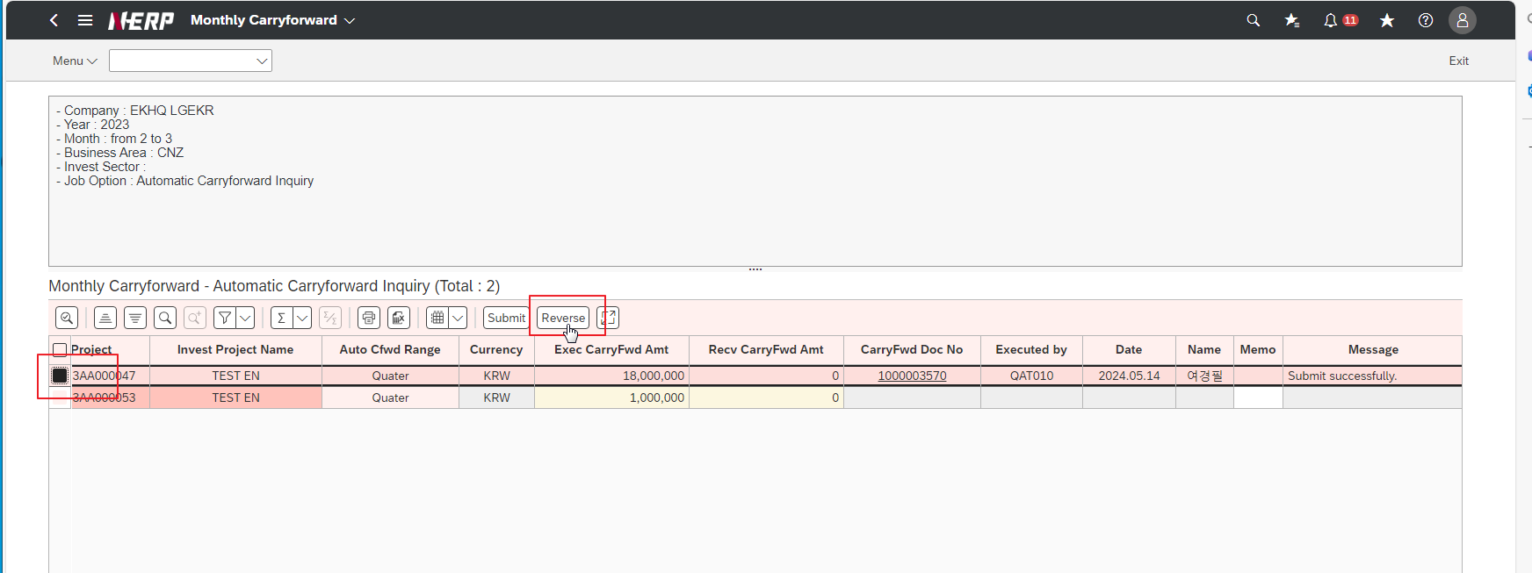
Case 3: | Function: Reverse success does not create document details

